상품제안서
스테인레스 컵받침 코스터 | 상품코드: F18006

 |  |  |  |  |  |  | 02-412-0044 | www.easy1.co.kr
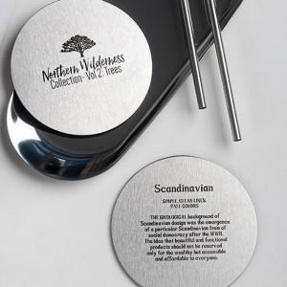 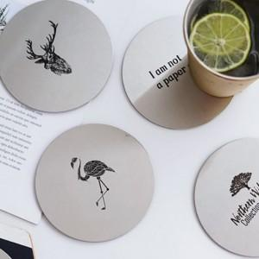

【상세/제작정보】 | <p>*인쇄방법별로 비용이 상이합니다, 별도 문의 바랍니다*</p>

【인쇄/포장옵션】 | 레이저 / OPP(비닐)

【공급단가】 | 수량 | 1,000~ | 2,000~ | 3,000~ | 5,000~ | 10,000~
*VAT별도 | 단가 | 2,240원 | 2,160원 | 2,080원 | 2,000원 | 1,920원

【상품 URL】 | http://www.easy1.co.kr/src/goods_detail.php?gdno=18006

